Hoja1
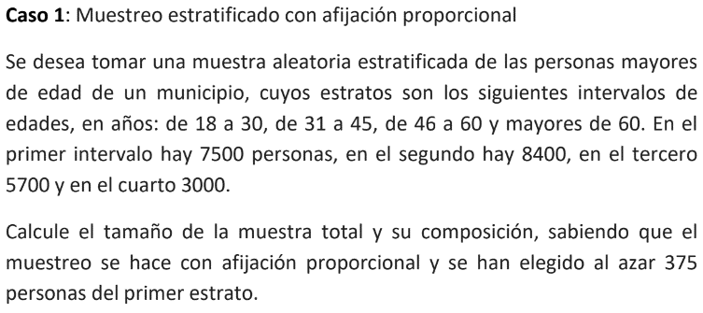

Rango de edad | n | Muestra
18 a 30 | 7500 | 375
31 a 45 | 8400 | 420
46 a 60 | 5700 | 285
+60 | 3000 | 150
 | 24600 | 1230

Tamaño de la muestra total es de |  |  | 1230

n | 5
mu | 7.5
sigma | 0.3

sigma/raiz(n) = | 0.13416407865
x - mu/(sigma/raiz(n))= |  | -3.7267799625
x = 7

P(Z<3,726) = | 0.99990302918

P(x<=7) = P(Z< -3,726) =1-P(Z<3,726) = |  |  | 9.70E-05

